关系图
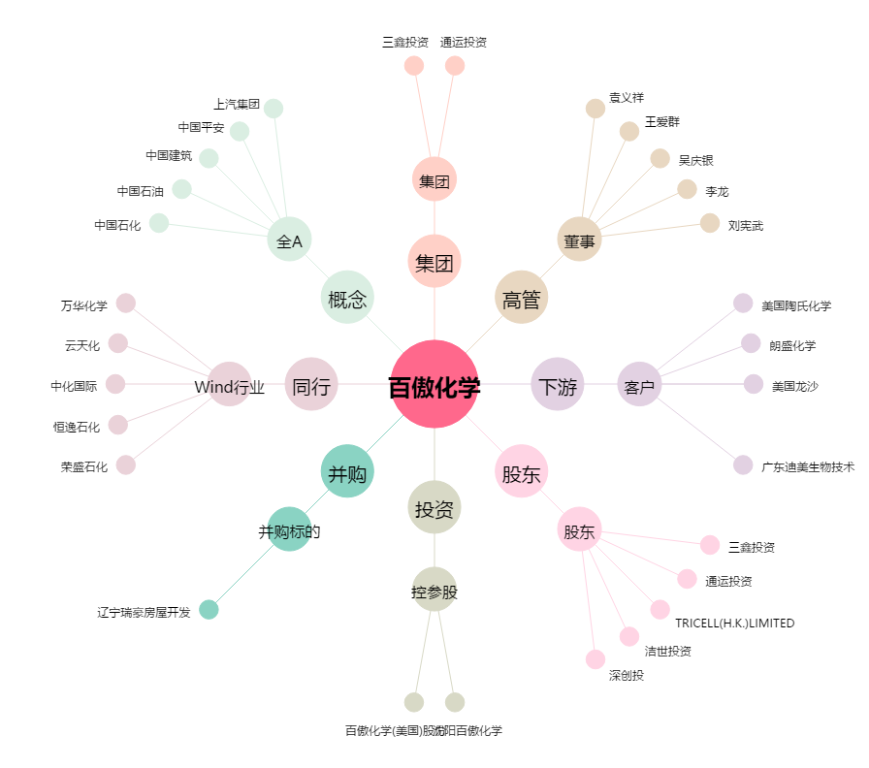
百傲化学[603360.SH] - 关系概览图

